1998
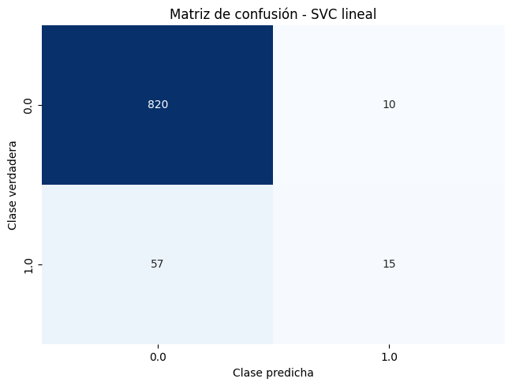
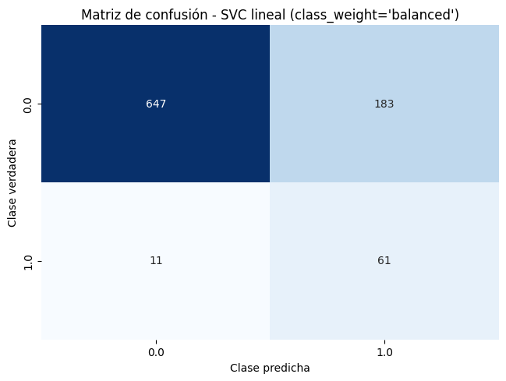
Nº de pacientes: | 902
Nº de atributos: | 24 |  | Métricas
Pacientes de la clase 0: | 830 | 92.02% | Resultados (ejemplos con mismo peso) |  |  |  |  |  |  |  | Resultados (class_weight=‘balanced')
Pacientes de la clase 1: | 72 | 7.98% | Accuracy (mean ± std) |  | F1-score (mean ± std) |  | Recall (mean ± std) |  | Precision (mean ± std) |  | Accuracy (mean ± std) |  | F1-score (mean ± std) |  | Recall (mean ± std) |  | Precision (mean ± std)
 | Sistemas | Dummy Classifier | 0.9202 | 0.0041 | 0 | 0 | 0 | 0 | 0 | 0 | - | - | - | - | - | - | - | -
 |  | Árbol de decisión | 0.9069 | 0.0165 | 0.2158 | 0.1675 | 0.175 | 0.1412 | 0.3107 | 0.2512 | 0.8004 | 0.0403 | 0.3609 | 0.0431 | 0.7054 | 0.1588 | 0.2467 | 0.0364
 |  | Regresión logística | 0.9168 | 0.0206 | 0.2892 | 0.1346 | 0.2071 | 0.0915 | 0.5233 | 0.3081 | 0.8004 | 0.0351 | 0.3909 | 0.0612 | 0.7911 | 0.0952 | 0.2606 | 0.046
 |  | Random Forest | 0.9257 | 0.0131 | 0.2639 | 0.1706 | 0.1804 | 0.1269 | 0.5767 | 0.3882 | 0.8403 | 0.0511 | 0.35 | 0.0946 | 0.5375 | 0.1638 | 0.2737 | 0.0703
 |  | SVC con kernel lineal | 0.9257 | 0.0166 | 0.2906 | 0.2112 | 0.2071 | 0.1571 | 0.55 | 0.422 | 0.7849 | 0.0378 | 0.388 | 0.0583 | 0.8446 | 0.119 | 0.2533 | 0.0428
 |  | SVC con kernel polinómico | 0.9113 | 0.0228 | 0.3106 | 0.1896 | 0.2625 | 0.1645 | 0.4205 | 0.2479 | 0.7871 | 0.0498 | 0.3602 | 0.0843 | 0.7446 | 0.211 | 0.2456 | 0.0697
 |  | SVC con kernel gaussiano | 0.9213 | 0.025 | 0.3998 | 0.2391 | 0.3589 | 0.2394 | 0.4972 | 0.3112 | 0.7283 | 0.0804 | 0.3033 | 0.0596 | 0.7357 | 0.2071 | 0.1968 | 0.0424

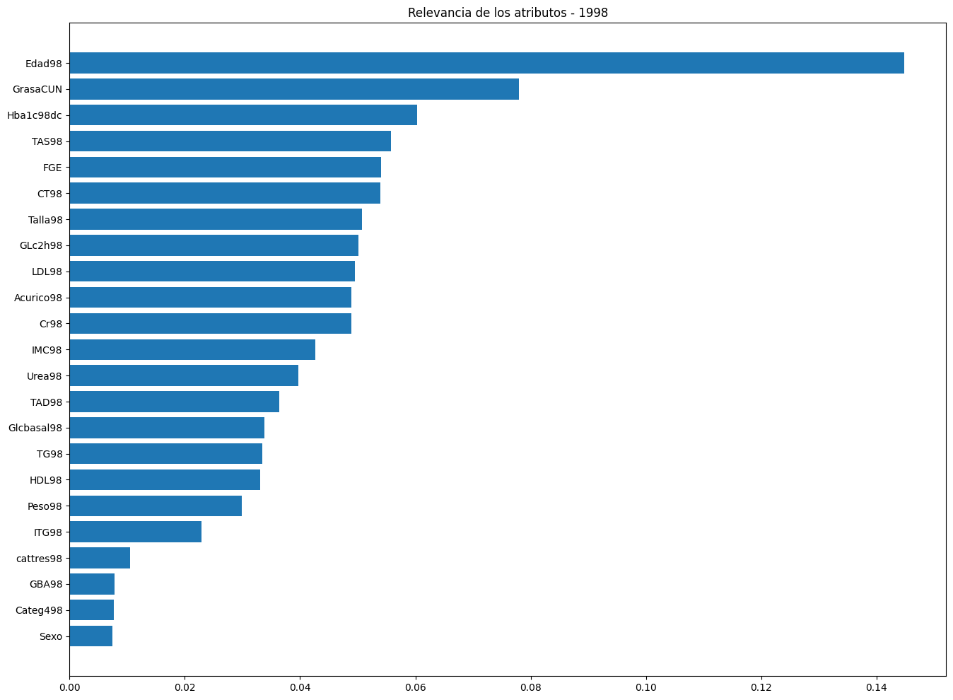

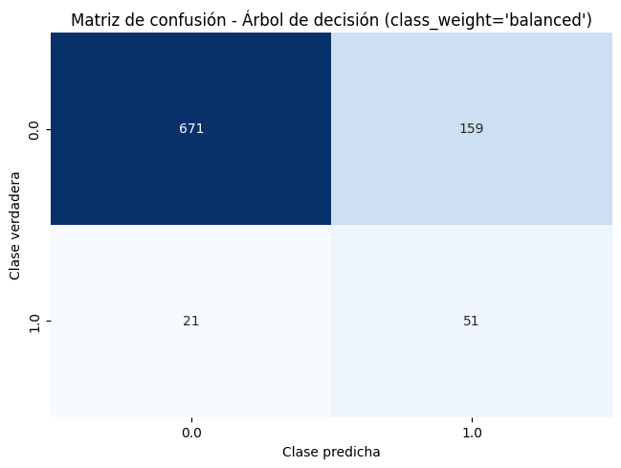




902 | pesos en la ponderación si utiliza class_weight='balanced'
830 | 0.54337349398
72 | 6.2638888889

1998+2004
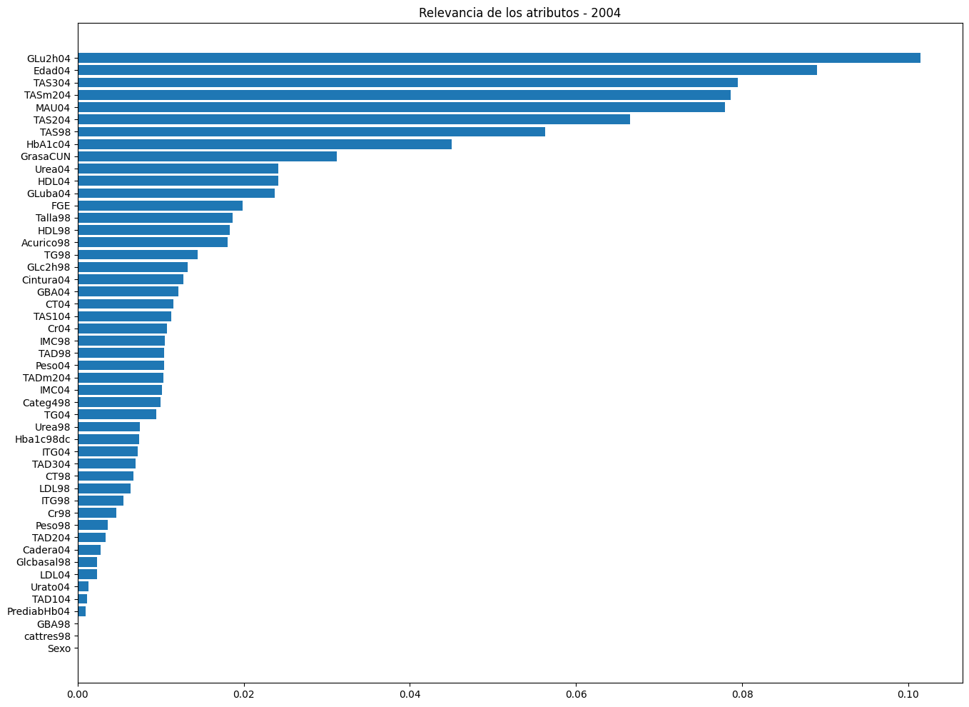
Nº de pacientes: | 639
Nº de atributos: | 50 |  | Métricas
Pacientes de la clase 0: | 607 | 94.99% | Resultados (ejemplos con mismo peso) |  |  |  |  |  |  |  | Resultados (class_weight=‘balanced')
Pacientes de la clase 1: | 32 | 5.01% | Accuracy (mean ± std) |  | F1-score (mean ± std) |  | Recall (mean ± std) |  | Precision (mean ± std) |  | Accuracy (mean ± std) |  | F1-score (mean ± std) |  | Recall (mean ± std) |  | Precision (mean ± std)
 | Sistemas | Dummy Classifier | 0.9499 | 0.0062 | 0 | 0 | 0 | 0 | 0 | 0 | - | - | - | - | - | - | - | -
 |  | Árbol de decisión | 0.9327 | 0.0198 | 0.08 | 0.16 | 0.0667 | 0.1333 | 0.1 | 0.2 | 0.8167 | 0.0846 | 0.2721 | 0,,1075 | 0.6 | 0.1856 | 0.1871 | 0.0944
 |  | Regresión logística | 0.9327 | 0.0211 | 0.2669 | 0.1905 | 0.2667 | 0.2 | 0.3183 | 0.2933 | 0.8248 | 0.0416 | 0.2449 | 0.109 | 0.5833 | 0.2911 | 0.1568 | 0.0688
 |  | Random Forest | 0.9483 | 0.0073 | 0 | 0 | 0 | 0 | 0 | 0 | 0.8826 | 0.0361 | 0.2688 | 0.1453 | 0.4333 | 0.2291 | 0.202 | 0.1166
 |  | SVC con kernel lineal | 0.9374 | 0.0252 | 0.3176 | 0.2534 | 0.3 | 0.2333 | 0.3833 | 0.3559 | 0.8404 | 0.0462 | 0.2754 | 0.137 | 0.5833 | 0.2687 | 0.1852
 |  | SVC con kernel polinómico | 9453 | 0.0212 | 0.28 | 0.2432 | 0.2333 | 0.2134 | 0.4 | 0.3815 | 0.8905 | 0.0441 | 0.2913 | 0.1482 | 0.4667 | 0.2794 | 0.2314 | 0.1356
 |  | SVC con kernel gaussiano | 0.9484 | 0.0232 | 0.2 | 0.3225 | 0.1667 | 0.2687 | 0.25 | 0.4031 | 0.6995 | 0.0369 | 0.1912 | 0.0418 | 0.725 | 0.211 | 0.1106 | 0.0237

